工艺规程
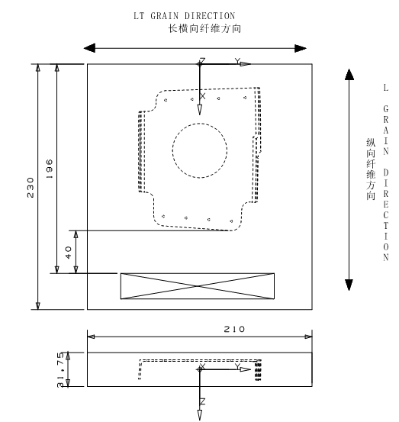
工艺规程（首页）PLANNING SHEET (FIRST PAGE)
项目/机型 ITEM/MODEL |  | C系列后桶段 | 工艺规程编号 P/S No. | C01345347-101P |  | 客户名称 CUSTOMER |  | 沈飞民机加工分部 |  | 版次 REVISION |  | A
零/组件名称 P/S NAME |  |  | 零件号 PART NO. | 零件版次 R/S PEVISION | 单机数量 QTY/S.S |  | 有效批/架次 EFFEC.BAT/SHIP |  | 供应状态 CONDITION |  | 等级 PCCN
INTERCOSTAL,STGR 7，FR 74，APD |  |  | C01345347-101P | -- | 1 |  | 03批04架起 |  | S2B-E9302-2716 |  | 2
材料代码 MAT'L CODE |  |  | 材料分类 MAT'L CLASSIF. | 材料牌号及状态 MAT'LDESG.CON | 材料标准 MAT'L SPEC. |  | 材料规格 MAT'L DIMENSION |  | 单件毛坯料尺寸（mm） STOCK SIZE/PART(mm) |  | 成组下料尺寸（mm） BATCH BLAK SIZE(mm)
2C8E91R012506U1 |  |  | 铝板 | 7475-T7351 | BAMS516-002 |  | 1.25" |  | 230*210*31.75 |  | N/A
图纸 DRW. |  |  |  | 零件表 P.L. |  |  | 图纸更改单 DRW.CHANGE NOTE
图纸 DRW.No. |  | 页次 PAGE | 版次 REV. | 代号 CODE | 版次 REV. |  | 更改单号 CHANGE NOTE No. |  |  |  | 版次 REV.
MBD-C01345347-101 |  |  | -- |  |  |  | EDRN-C01345347-101 |  |  |  | --

工作说明 JOB DESCRIPTION: |  |  |  |  |  |  | 临时更改记录 TEMPORARY CHANGES :
 |  |  |  |  |  |  | 1.
 |  |  |  |  |  |  | 2.
 |  |  |  |  |  |  | 3.
编制 DEVELOPED BY |  | 校对 CHECKED BY |  | 标检 Q.A. |  |  | 批准 APPROVED BY |  |  | 更改单号 CHANGE NOTE No.

工艺规程（工序页） PLANNING SHEET (OP.PAGE)
项目/机型 ITEM/MODEL |  | C系列后桶段 | 工艺规程编号 P/S No. | C01345347-101P |  | 客户名称 CUSTOMER |  | 沈飞民机加工分部 |  | 版次 REVISION |  | A
工作内容 WORK INSTRUCTIONS
工序号 OP.NO. | 工序名称 OP.NAME | 操作说明 DESCRIPTIOM |  |  |  |  | 工艺代码 PROCE. CODE | 标记 MARK | 工装、刀量具、设备 TOOLING,CUTTERS/GAUGES EQUIPMENT
 |  |  |  |  |  |  |  |  | 名称 NAME | 编号 NO. | 版次 REV. | 代码 CODE
10 | 检验 | 检查材料牌号，纤维方向及合格证 |  |  |  |  |  | JY
 | INSPECTION | CHECK THE MATERIAL FOR DESIGNATION,GRAIN DIRECTION AND CERTIFICATE
15 | 数控铣 | 按规范BAPS188-001加工零件，尺寸参照草图04 |  |  |  |  |  | SKX | 五轴加工中心
 | NC MILL | MILL THE PART PER BAPS188-001 ,DIMENSION SHOWN ON SKETCH 04
15-1 | 铣外形 | 铣零件所有外形 程序名称：C01345347-101--6A |  |  |  |  |  |  | φ10铣刀
 | FINISH MILL | MILL THE PART |  |  |  |  |  |  | MILL CUTTER
15-2 | 修整零件 | 去除毛刺和锐边倒角（0.13-0.76mm）修整零件
 | TRIM THE PART | DEBURRING AND CHAMFER THE SHAP EDGE(0.13-0.76mm)TRIM THE PART
20 | 检验 | 成品检验,尺寸参照草图04 |  |  |  |  |  | JY
 | INSPECTION | FINAL INSPECTION,DIMENSION SHOWN ON SKETCH 04
25 | 挂标签 | 挂零件标示签 MB100-2 |  |  |  |  |  | GQ
 | IDENTIFY | ATTACH TAGS MB100-2
30 | 数控测量 | 检测零件内、外形 |  |  |  |  |  | CL
 | NC MEASURE | INSPECT INNER AND OUTER CONTOUR
35 | 移交前保护 | 移交前保护，按BAPS152-003、BAPS152-009 |  |  |  |  |  | BH
 | PROTECT BEFORE DELIVERY | PROTECT BEFORE DELIVERY，BAPS152-003、BAPS152-009
40 | 移交沈飞 | 移交沈飞 |  |  |  |  |  | YJ
 | SEND TO SHENFEI | SEND TO SHENFEI
工艺规程（草图页） PLANNING SHEET (SKETCH)
项目/机型 ITEM/MODEL |  | C系列后桶段 | 工艺规程编号 P/S No. | C01345347-101P |  | 客户名称 CUSTOMER |  | 沈飞民机加工分部 |  | 版次 REVISION |  | A
 |  |  |  |  |  |  |  |  |  | 草图编号 SKETCH NUMB. |  | 01
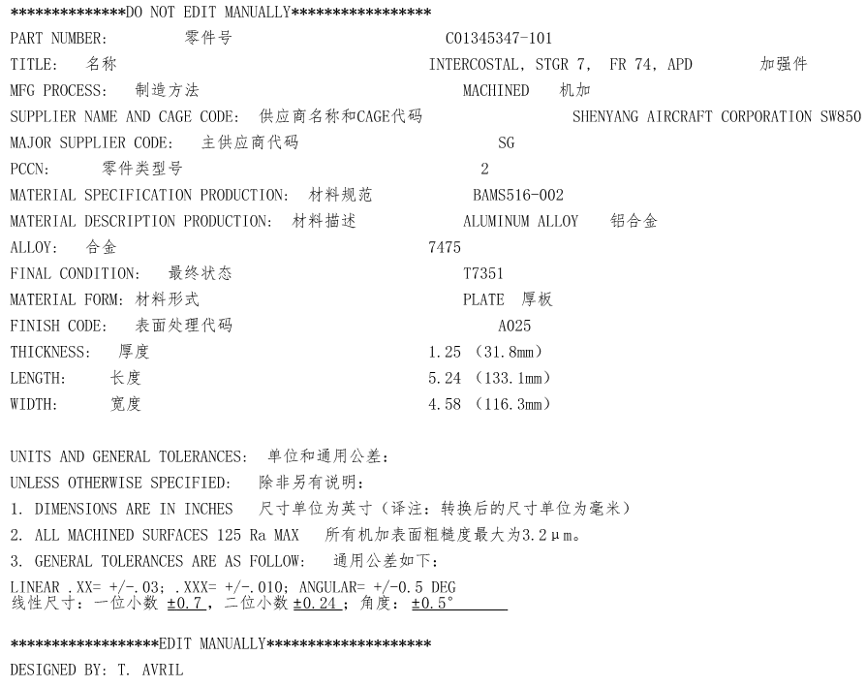

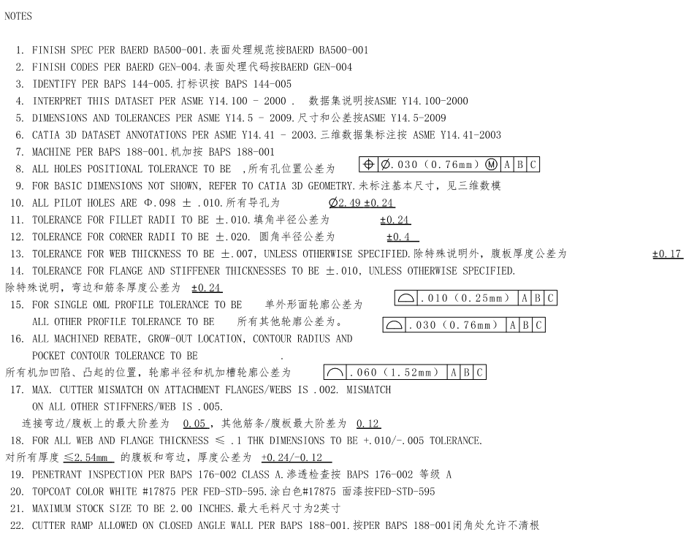
草图提取页 SKETCH PAGE TAKEN OUT
项目/机型 ITEM/MODEL |  | C系列后桶段 | 工艺规程编号 P/S No. | C01345347-101P |  | 客户名称 CUSTOMER |  | 沈飞民机加工分部 |  | 版次 REVISION |  | A
 |  |  |  |  |  |  |  |  |  | 草图编号 SKETCH NUMB. |  | 02

草图提取页 SKETCH PAGE TAKEN OUT
项目/机型 ITEM/MODEL |  | C系列后桶段 | 工艺规程编号 P/S No. | C01345347-101P |  | 客户名称 CUSTOMER |  | 沈飞民机加工分部 |  | 版次 REVISION |  | A
 |  |  |  |  |  |  |  |  |  | 草图编号 SKETCH NUMB. |  | 03

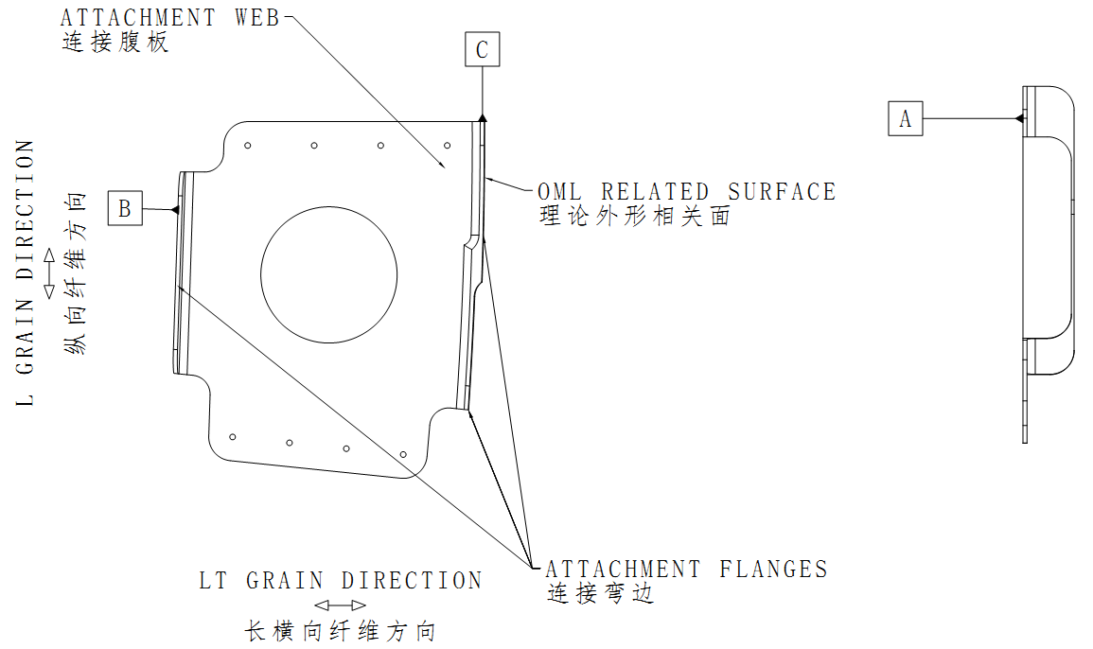

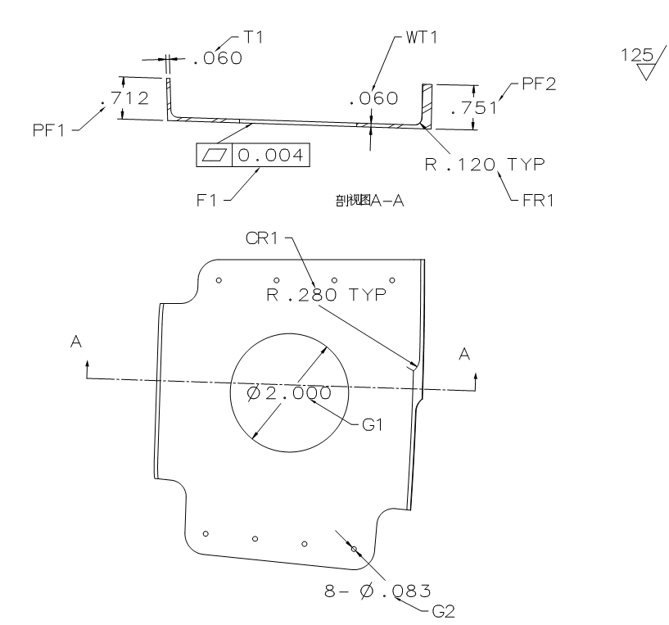
草图提取页 SKETCH PAGE TAKEN OUT
项目/机型 ITEM/MODEL |  | C系列后桶段 | 工艺规程编号 P/S No. | C01345347-101P |  | 客户名称 CUSTOMER |  | 沈飞民机加工分部 |  | 版次 REVISION |  | A
 |  |  |  |  |  |  |  |  |  | 草图编号 SKETCH NUMB. |  | 04

草图提取页 SKETCH PAGE TAKEN OUT
项目/机型 ITEM/MODEL |  | C系列后桶段 | 工艺规程编号 P/S No. | C01345347-101P |  | 客户名称 CUSTOMER |  | 沈飞民机加工分部 |  | 版次 REVISION |  | A
 |  |  |  |  |  |  |  |  |  | 草图编号 SKETCH NUMB. |  | 05

